MansoryBrickLaying_00
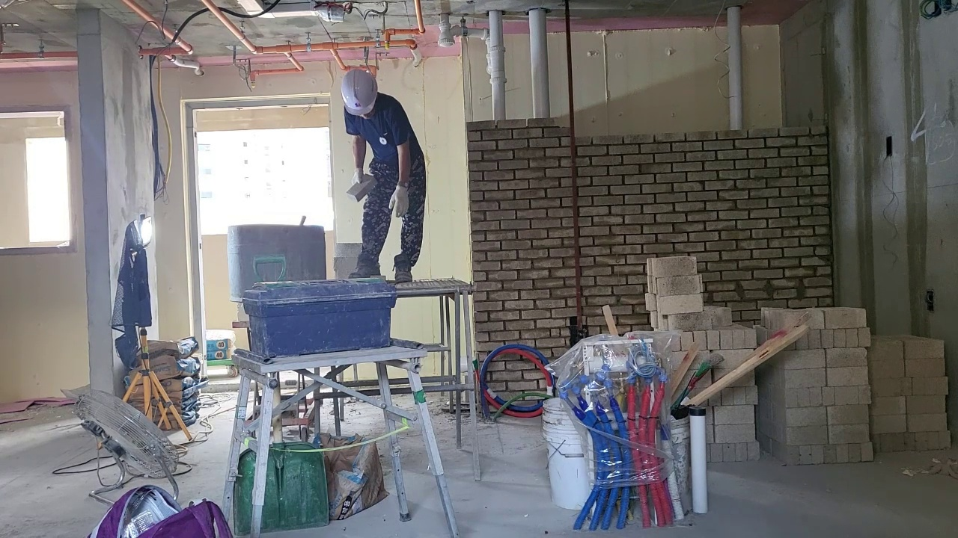
peak_frame | Score
59 | 4
166 | 3
272 | 4
644 | 5
902 | 5
1159 | 5
1304 | 5
1476 | 5

평가기준
1 | 정반대의 동작
2 | 반대의 동작 동작
3 | 아예 상관이 없는 동작
4 | 유사한 동작
5 | 동일한 동작 (repetition이 맞음)

전부 해당 프레임의 전체 행동을 고려해서 채점했음

MansoryBrickLaying_01
peak_frame | Score
284 | 5
519 | 3
1169 | 5
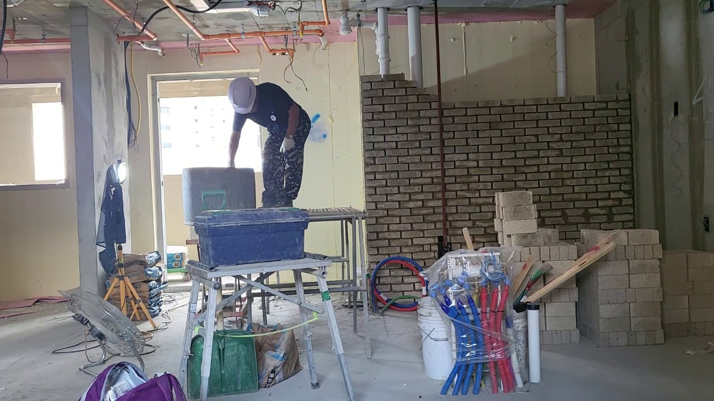
1428 | 5
1741 | 4
1993 | 4
2236 | 4
2480 | 4
2800 | 5
3122 | 5
3369 | 4

MansoryBrickLaying_02
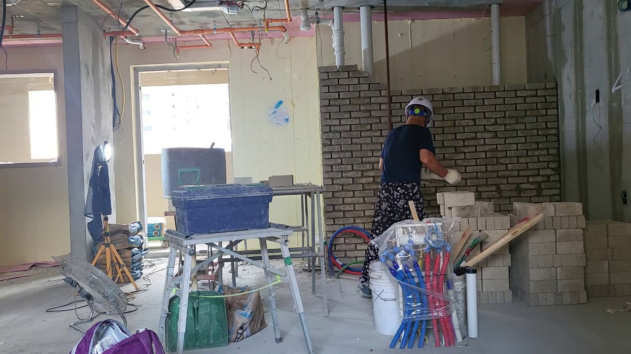
rep_frame | Score
201 | 4
346 | 5
495 | 5
653 | 5
799 | 5
1063 | 5
1323 | 5
1561 | 5
1797 | 5
1940 | 5
2284 | 4
2552 | 3
2787 | 3
3102 | 3
3266 | 5
3469 | 5
4386 | 3
4623 | 4
4975 | 4
5486 | 4
5822 | 4
6020 | 4
6201 | 4
6664 | 4
7053 | 4

MansoryCement_02
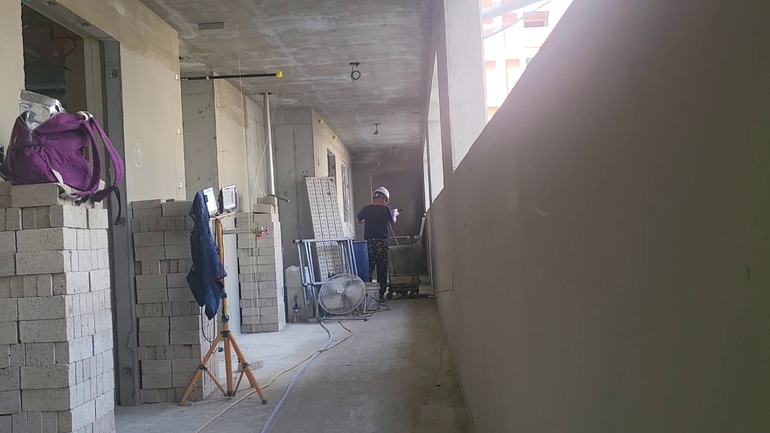
rep_frame | Score
172 | 3
535 | 3
650 | 2
828 | 5
1338 | 4
1502 | 4
1737 | 4
1849 | 4
2070 | 4
2255 | 4
2929 | 3
3193 | 4
3500 | 4
3935 | 1
4086 | 1
4317 | 3
4480 | 4
4595 | 3
4923 | 3

RebarPlacement_00
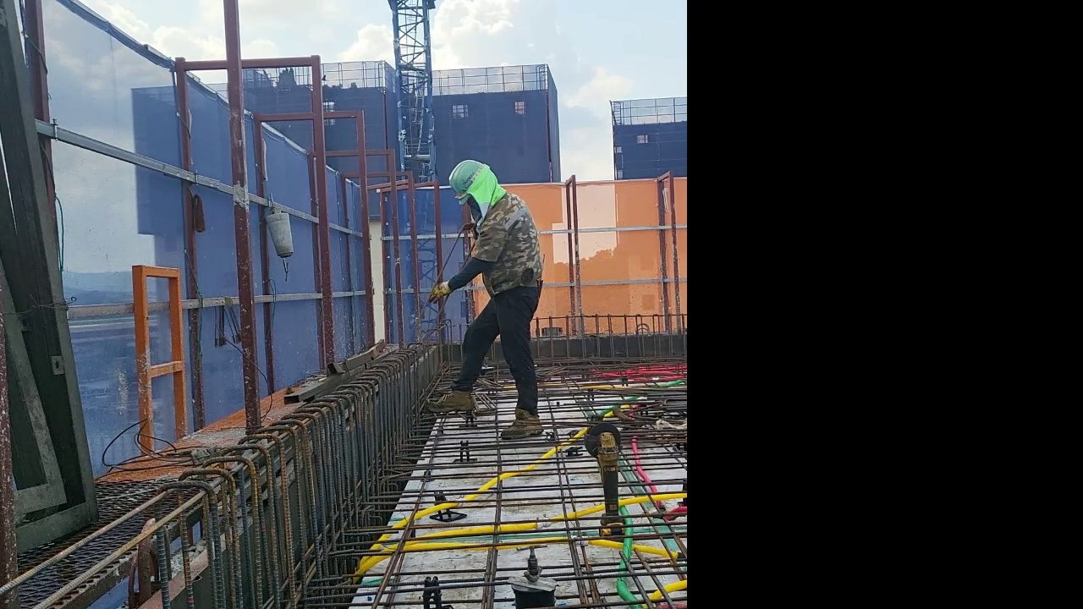
rep_frame | Score
843 | 4
1423 | 3
1644 | 4
1890 | 4
2273 | 4
2527 | 4
2743 | 4
3264 | 4
3566 | 4
3789 | 4
3988 | 4
4246 | 5
4566 | 5
4734 | 5
5331 | 5
5693 | 3
5929 | 5
6673 | 5
7138 | 5
7455 | 5
7775 | 5
8056 | 4
8233 | 5

RebarTying_01
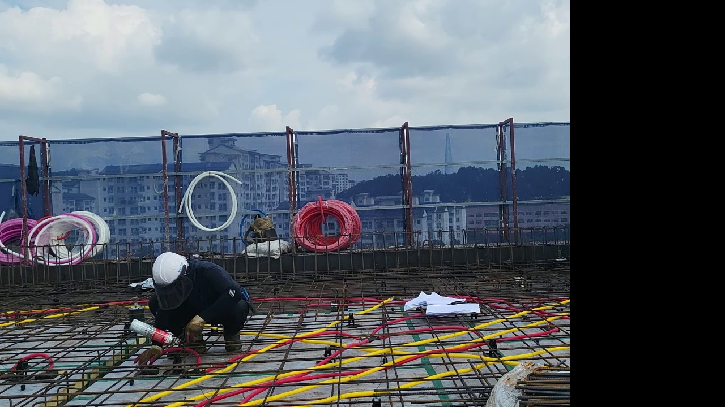
rep_frame | Score
333 | 4
477 | 5
686 | 5
846 | 5
1089 | 5
1455 | 5
1566 | 5

RebarTying_02
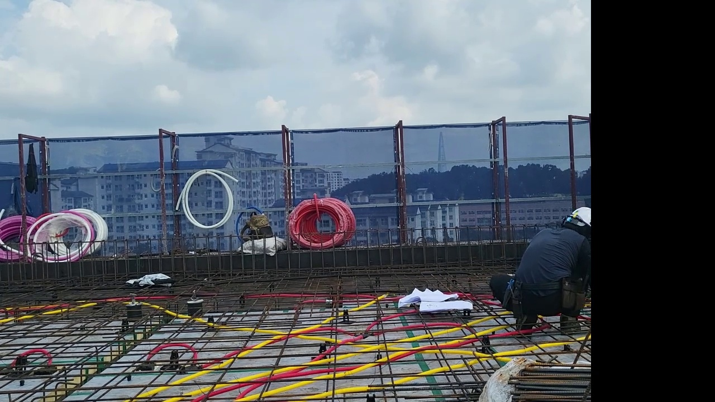
rep_frame | Score
182 | 5
462 | 5
876 | 5
1130 | 5
1325 | 5
1393 | 5
1484 | 5
1573 | 5
1688 | 5
1755 | 5

WallPlacement_00
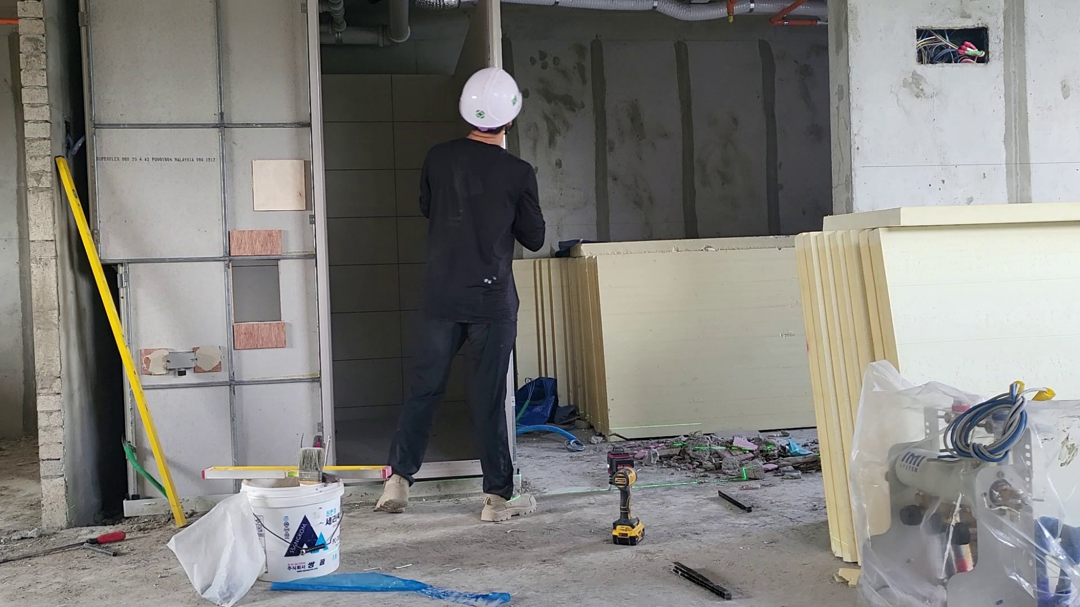
rep_frame | Score
841 | 3
1112 | 3
1444 | 5
1674 | 5
1968 | 4
2154 | 4
2672 | 4
3113 | 4
3297 | 4
3489 | 3
3698 | 4
3911 | 4
4329 | 4
4745 | 4
5084 | 3
6413 | 3
6778 | 5
7041 | 5
7429 | 5
7792 | 5
7989 | 3
8195 | 3
8507 | 3
8742 | 4
9149 | 4
9392 | 3
9629 | 5
9972 | 3
10158 | 3

